Consumo eléctrico
Corregido por S.Gil 7/5/2022 | 9 | Por favor llenar solo los casilleros en Azul con fondo Verde |  |  |  |  |  |  |  | Llenar
Aprobado | Por favor no borrar ni modificar las lineas, si no tiene un artefacto, ponga horas de uso igual a 0 |  |  |  |  |  |  | Cosumos estimados |  | Si/No
 |  |  | Estos casilleros son opcionales |  |  |  |  | Consumos medidos |  | Si/NO |  |  |  |  |  |  |  |  |  |  |  |  |  |  |  |  |  |  |  |  |  |  |  |  |  | Sintesis Final |  | Sintesis Final
 |  |  |  | No Modificar esta parte |  | No Modificar esta parte |  | No Modificar esta parte |  |  |  | No Modificar esta parte |  |  | No Modificar esta parte |  |  | No Modificar esta parte |  |  | No Modificar esta parte |  |  | No Modificar esta parte |  |  |  | No Modificar esta parte |  |  | No Modificar esta parte |  | No Modificar esta parte |  | kg(CO2)/MWh | 0.297 | 0.202 | 0.267
Auditoria de Consumo |  | Autor o Resposable: |  | su Nombre |  | Superficie Cubierta (m2) | 67 |  |  |  |  | ELECTRICIDAD |  |  |  |  |  |  |  |  |  |  |  |  |  |  |  |  |  | GAS |  |  |  |  |  | MWh/año | MWh/año | MWh/año | MWh/año
Las celdas con este color se puede modificar |  | e:mail: |  | mail@unsam.edu.ar |  | Número de personas en la Vivienda | 2 | # Persona |  | Autor o Resposable: | Sup (m2) | Heladera | Lavarropa | Iluminacion | Refrigeración Aire Acond. | Calefacción Electr. | Microonda | Cafetera+Tostadora + batidora | TV+Radio+DVD | Informatica | Stand By | Plancha | Bomba | Secador Pelo | Otros | Horno Eléctrico | Termotanque | Extras | Todo Electicidad | Cocción | ACS | Piloto | Calef. | Total Gas | Consumo Totales Gas+Electricidad | Electr. | Gas | Transp | Total
Las otras NO las modifique por favor |  | Fecha de ensayo: |  | 42401 |  | Dieccion | Italia xxx | 2 |  | su Nombre | 67.0 | 730.0 | 263.6 | 84.12 | 409.2 | 0.0 | 0.0 | 18.3 | 226.1 | 25.2 | 248.3 | 115.0 | 0.0 | 1.8 | 1.2 | 0.0 | 0.0 | 0.0 | 2,123 | 1263.1 | 3601.0 | 1776.2 | 8596.5 | 15,237 | 17,359 | 2.1 | 15.24 | 29.88 | 47.24
Consumos eléctricos anuales Casa en Su Lugar(MWh)=2.12
Auditoria de Consumo |  | Tipo de vivienda |  | Casa | Casa/Dpto | Localidad: | Su Lugar |  |  |  |  |  |  |  |  |  |  |  |  |  |  |  |  |  |  |  |  |  |  |  |  |  |  |  | Emisiones | Tn(CO2)/año | Tn(CO2)/año | Tn(CO2)/año | Tn(CO2)/año
Consumo de Gas =11.11 MWh/año =1409 m3/año
Cocción | 1,263
ACS | 3,601
Piloto | 1,776
Calef. | 8,596
 |  | Consumos Electricos |  | Consumos eléctricos anuales Casa en Su Lugar(MWh)=2.12 |  |  |  |  |  |  |  |  |  |  |  |  |  |  |  |  |  |  |  |  |  |  |  |  |  |  |  |  |  |  |  | 0.6 | 3.1 | 8.0 | 11.7
Consumos gas+Eletrc.+Tran. anuales Casa en Su Lugar(MWh)=17.36 |  |  |  | Consumos gas+Eletrc. anuales Casa en Su Lugar(MWh)=17.36
Consumo de Energía Anual =19.06 MWh/año
Emisiones de CO2 =10.86 Tn(CO2)/año
Consumos Electricos de Casa de 67 mts.2 en Su Lugar con 2 personas adultas
 |  | [W] | [W] | [h] | [Wh] | [kWh] | [kWh]
 | Caracteristicas | Potencia Nominal unitaria | Pot_medida unitario | hs_Uso/dia | Consumo diario | Consumo diario | Consumo Annual [kWh] | Comentarios |  | Antiguedad Años
Artefacto | Marca y Clase |  |  |  |  |  |  | Marca, u otro dato útil | Medido o Estimado
Heladera A | Electro… Clase A |  | 83.3 | 24.0 | 2000 | 2.00 | 730.0 |  | Med./Estim. | Antiguedad?
Heladera B | Acme 1 |  | 0.0 | 25.0 | 0 | 0.00 | 0.0 |  | Med./Estim. | Antiguedad?
Heladera B | Acme 2 |  | 0.0 | 25.0 | 0 | 0.00 | 0.0 |  | Med./Estim. | Antiguedad?
Lavarropa | Acme 2 | 1800 |  |  | 272.09415584 | 0.27 | 99.3 |  | Med./Estim. | Antiguedad?
Lavavajilla | Acme 3 |  |  |  | 450 | 0.45 | 164.3 |  | Med./Estim. | Antiguedad?
Consumo de Energía Anual =19.06 MWh/año
 | MWh/año
Gas | 15.2
Electricidad | 2.0
Trans. Terr. | 22.2
Transp. Aereo | 7.7
Emisiones de CO2 =10.86 Tn(CO2)/año
 | Tn(CO2)/año
Gas | 3.078
Electricidad | 0.660
Trans. Terr. | 5.210
Transp. Aereo | 1.917
Luces principles | Las que más frecuentemente se encienden | 60.0 | 38 | 5.0 | 191.7 | 0.19 | 70.0 |  | Med./Estim. | Antiguedad?
Luces ocacionales | Encendido Ocacional | 168.0 | 129 | 0.3 | 38.8 | 0.04 | 14.2 |  | Med./Estim. | Antiguedad?
Consumo de Gas =11.11 MWh/año =1409 m3/año
Cocción | 1,263
ACS | 3,601
Piloto | 1,776
Calef. | 8,596
Ventilador Techo o Pie |  |  | 120 | 2.00 | 240.0 | 0.24 | 37.2 |  | Med./Estim. | Antiguedad?
Aire Acondicionado 1 |  |  | 1200 | 0.00 | 0 | 0.00 | 0.0 |  | Med./Estim. | Antiguedad?
Aire Acondicionado 2 |  |  | 1200 | 0.00 | 0 | 0.00 | 0.0 |  | Med./Estim. | Antiguedad?
Aire Acondicionado 3 |  |  | 1200 | 2.00 | 2400 | 2.40 | 372.0 |  | Med./Estim. | Antiguedad?
Estufas Electricas 1 |  | 2000 | 2500 | 0.00 | 0 | 0.00 | 0.0 |  | Med./Estim. | Antiguedad?
Estufas Electricas 2 |  | 2000 | 2500 | 0.00 | 0 | 0.00 | 0.0 |  | Med./Estim. | Antiguedad?
Estufas Electricas 3 |  | 2000 | 2500 | 0.00 | 0 | 0.00 | 0.0 |  | Med./Estim. | Antiguedad?
Estufas Electricas 4 |  | 2000 | 2500 | 0.00 | 0 | 0.00 | 0.0 |  | Med./Estim. | Antiguedad?
Cafetera |  |  | 1200 | 0.00 | 0 | 0.00 | 0.0 |  | Med./Estim. | Antiguedad?
Microondas |  |  | 900 | 0.00 | 0 | 0.00 | 0.0 |  | Med./Estim. | Antiguedad?
Tostador |  |  | 750 | 0.00 | 0 | 0.00 | 0.0 |  | Med./Estim. | Antiguedad?
Batidora |  | 25 | 25 | 2.00 | 50.0 | 0.05 | 18.3 |  | Med./Estim. | Antiguedad?
PC ´s (monit+CPU) |  | 12 | 12 | 2.0 | 24.0 | 0.02 | 8.8 |  | Med./Estim. | Antiguedad?
Laptop |  | 160 | 154 | 0.0 | 0.000 | 0.00 | 0.0 |  | Med./Estim. | Antiguedad?
Impresoras | Laser HP1022 | 50 | 100 | 0.0 | 3.333 | 0.00 | 1.2 |  | Med./Estim. | Antiguedad?
WiFi +Router |  | 50 | 500 | 0.1 | 41.667 | 0.04 | 15.2 |  | Med./Estim. | Antiguedad?
Radio |  | 20 | 12 | 24.0 | 288.000 | 0.29 | 105.1 |  | Med./Estim. | Antiguedad?
Consumos total gas+electricidad Casa en Su Lugar (kWh)=17359
TV | LG (LED 35") | 70 | 90 | 2.0 | 180.0 | 0.18 | 65.7 |  | Med./Estim. | Antiguedad?
TV Stand By | (LED 35") | 0.35 | 0 | 24.0 | 8.4 | 0.01 | 3.1 |  | Med./Estim. | Antiguedad?
DVD | (panasonic S 700) | 15 | 15 | 0.5 | 7.5 | 0.01 | 2.7 |  | Med./Estim. | Antiguedad?
Stand By Teléfono |  | 5 | 5 | 24.0 | 600.0 | 0.60 | 219.0 |  | Med./Estim. | Antiguedad?
Stand By otros |  | 3 | 3 | 24.0 | 72.0 | 0.07 | 26.3 |  | Med./Estim. | Antiguedad?
TV-Cable (modulo) |  | 12 | 6 | 24.0 | 144.0 | 0.14 | 52.6 |  | Med./Estim. | Antiguedad?
Secador Pelo |  | 300 | 300 | 0.0 | 5.0 | 0.01 | 1.8 |  | Med./Estim. | Antiguedad?
Plancha |  | 1000 | 900 | 0.4 | 315.0 | 0.32 | 115.0 |  | Med./Estim. | Antiguedad?
Bomba Agua |  |  | 0 | 25.0 |  | 0.00 | 0.0 |  | Med./Estim. | Antiguedad?
Horno Electrico |  |  | 0 | 1500.0 |  | 0.00 | 0.0 |  | Med./Estim. | Antiguedad?
Otros 1 |  | 200 | 200 | 0.02 | 3.3 | 0.00 | 1.2 |  | Med./Estim. | Antiguedad?
Otros 2 |  |  | 0 | 24.0 |  | 0.00 | 0.0 |  |  | Antiguedad?
Otros 3 (Termotanque Electr.) |  |  | 0 | 24.0 |  | 0.00 | 0.0 |  |  | Antiguedad?
Extras |  |  | 0 | 24.0 |  | 0.00 | 0.0 |  |  | Antiguedad?
Total - auditoria |  |  |  |  |  |  |  | Diferencia
Todos los consumo electrico - Medición |  |  |  |  | 7334.8 | 7.33 | 2,123 | 5.25%
Total - Facturación |  |  |  |  |  | Según Factura Luz | 2,017

Resumen eléctrico | [kWh] | [kWh] |  |  |  |  | [kWh]
Aterfacto | Consumo diario | Consumo Annual [kWh] |  |  |  |  | Consumo Annual [kWh]
Heladera | 2.0 | 730 |  |  |  | Heladera | 730
Lavarropa (Vaj.) | 0.7 | 264 |  |  |  | Lavarropa (Vaj.) | 264
Iluminacion | 0.2 | 84 |  |  |  | Iluminacion | 84
Refrigeración Aire Acond. | 2.6 | 409 |  |  |  | Refrigeración Aire Acond. | 409
Calefacción Electr. | 0.0 | 0 |  |  |  | Calef. Electricidad | 0
Microonda | 0.0 | 0 |  |  |  | Microonda | 0
Cafetera+Tostadora + batidora | 0.1 | 18 |  |  |  | Cafetera+Tostadora + batidora | 18
Informatica | 0.1 | 25 |  |  |  | Informatica | 25
TV+Radio+DVD | 0.6 | 226 |  |  |  | TV+Radio+DVD | 226
Stand By | 0.7 | 248 |  |  |  | Stand By | 248
Secador Pelo | 0.0 | 2 |  |  |  | Secador Pelo | 2
Plancha | 0.3 | 115 |  |  |  | Plancha | 115
Bomba | 0.0 | 0 |  |  |  | Bomba | 0
Horno Electr. | 0.0 | 0 |  |  |  | Horno Electr. | 0
Otros | 0.0 | 1 |  |  |  | Otros | 1
Extras | 0 | 0 |  |  |  | Cocción | 1263
TOTAL | 7.3 | 2123 |  |  |  | ACS | 3601
 |  |  |  |  |  | Piloto | 1776
 | Diario | Anual |  |  |  | Calef. GAS | 8596
Resumen GAS | [kWh] | [kWh] |  |  |  |  |  |  |  |  | Poner Su factura de Electricidad Aqui
Cocción | 3.5 | 1,263
ACS | 9.9 | 3,601 |  |  |  | Total | 17,359
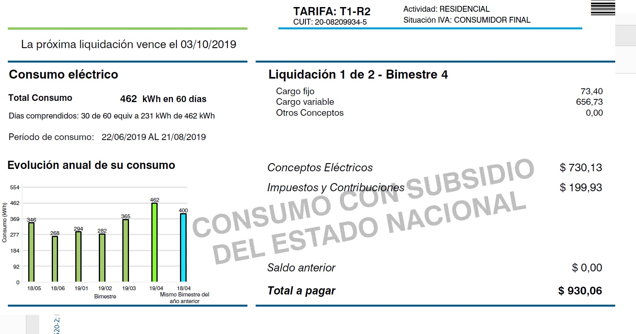
Piloto | 4.9 | 1,776
Calef. | 23.6 | 8,596 |  |  |  | Consumos total gas+electricidad Casa en Su Lugar (kWh)=17359
 |  |  |  |  |  |  |  |  | Pegue aqui su factura de electricidad
Consumo Totales Gas+Electricidad | 56 | 17,359 |  |  |  |  |  |  | Esta es solo un ejemplo
Todo Electicidad | 7 | 2,123
Total Gas | 42 | 15,237
 |  |  |  |  |  |  | Annual | 2017 |  | kWh

Sugerencias al llenar el archivo Excel. 1) En la hoja provista, por favor no modificar el formato de las hojas de electricidad y gas. De modo de poder comparar más fácilmente sus resultados con otros resultados anteriores y así poder sacar estadísticas de consumo. 2) Para cada uno de los artefactos de mayor consumo (consumos claves), indicar su edad y marca. Además, agregar una foto de cada uno de ellos y si tienen etiqueta de eficiencia energética, incluir una foto de las mimas en la misma hoja del archivo Excel donde se indica su consumo.
3) Incluir una factura de electricdad y luz donde se vea la direccion y los consumos bimestrales o mensules
 |  |  |  |  |  |  | 18/05 | 346
 |  |  |  |  |  |  | 18/06 | 268
 |  |  |  |  |  |  | 19/01 | 294
 |  |  |  |  |  |  | 19/02 | 282
 |  |  |  |  |  |  | 19/03 | 365
 |  |  |  |  |  |  | 19/04 | 462

 |  |  |  |  |  |  | 19/05 | 400

 |  |  |  |  |  |  |  |  |  |  |  |  |  |  |  |  |  |  |  |  |  |  |  |  |  |  |  |  |  |  |  | medida kW | medida W

 |  |  |  |  |  |  |  |  |  |  |  |  |  |  |  |  |  |  |  |  |  |  |  |  |  |  |  |  |  |  |  | 0.05 | 50
 |  |  |  |  |  |  |  |  |  |  |  |  |  |  |  |  |  |  |  |  |  |  |  |  |  |  |  |  |  |  |  | 0.01 | 10
 |  |  |  |  |  |  |  |  |  |  |  |  |  |  |  |  |  |  |  |  |  |  |  |  |  |  |  |  |  |  |  | 0.9 | 900
 |  |  |  |  |  |  |  |  |  |  |  |  |  |  |  |  |  |  |  |  |  |  |  |  |  |  |  |  |  |  |  |  | 0
 |  |  |  |  |  |  |  |  |  |  |  |  |  |  |  |  |  |  |  |  |  |  |  |  |  |  |  |  |  |  |  | 0.4 | 400
 |  |  |  |  |  |  |  |  |  |  |  |  |  |  |  |  |  |  |  |  |  |  |  |  |  |  |  |  |  |  |  | 1.09 | 1090
 |  |  |  |  |  |  |  |  |  |  |  |  |  |  |  |  |  |  |  |  |  |  |  |  |  |  |  |  |  |  |  |  | 0
 |  |  |  |  |  |  |  |  |  |  |  |  |  |  |  |  |  |  |  |  |  |  |  |  |  |  |  |  |  |  |  | 0 | 0
 |  |  |  |  |  |  |  |  |  |  |  |  |  |  |  |  |  |  |  |  |  |  |  |  |  |  |  |  |  |  |  | 0 | 0
 |  |  |  |  |  |  |  |  |  |  |  |  |  |  |  |  |  |  |  |  |  |  |  |  |  |  |  |  |  |  |  | 0 | 0

Consumo de Gas
Consumo de Gas =1409 m3/año
Consumo Base
Calefacción
Auditoría de Gas |  |  |  | Por favor llenar solo los casilleros en Azul con fondo Verde

 |  | Autor o Resposable: |  | JB |  | Superficie Cubierta (m2) |  | 60
 |  | Tiene acceso a red de gas Natural |  | Si/No
 |  | e:mail: |  |  |  | Número de personas en la Vivienda |  | 3
 |  | Fecha de ensayo: |  | 42401 |  | Dieccion |  | XXX
 |  | Tipo de vivienda |  | Dpto |  | Localidad: |  | CABA
 |  | Duracion del Invierno (días) |  | 100 |  | Estufas (pot. Media Totasl) |  | 4000 | (kCal/h)
 |  |  |  | Consumo de Gas =1409 m3/año |  |  |  | 81.0
Consumo de Gas =11.11 MWh/año =1409 m3/año |  |  |  | cocc.+ACS+Pil. | Calef. | Horas de uso |  | 81.00
 |  | Dias en un bimestre | 60.83 |  | 2.72 | 6.3 | Base= | 109.4
Solo si tiene acceso a las redes de gas natural
Su sistema de calentamieto de agua tiene Piloto? Cuantos? |  |  |  |  | 1 | 109.4 |  | 135
Bimestre | Bimestre | (m3/bimestre) | diario | base (diario) | Calefacción (m3/día) | base (bim) | Calefacción (Bim) | Base(Nominal) | Base Nominal)
ener-febr | 1 | 81 | 1.33 | 1.33 | 0.00 | 81.0 | 0.0 | 109.4 | 1.8
Mar-Abr | 2 | 105 | 1.73 | 1.73 | 0.00 | 105.0 | 0.0 | 109.4 | 1.8
Mayo-Jun | 3 | 408 | 6.71 | 1.80 | 4.91 | 109.4 | 298.7 | 109.4 | 1.8
Jul-Agos | 4 | 409 | 6.72 | 1.80 | 4.93 | 109.4 | 299.7 | 109.4 | 1.8
Sept-Oct | 5 | 306 | 5.03 | 1.80 | 3.23 | 109.4 | 196.6 | 109.4 | 1.8
Nov-Dic | 6 | 100 | 1.64 | 1.64 | 0.00 | 100.0 | 0.0 | 109.4 | 1.8
ener-febr | 1 |  | 0.00 | 0.00 | 0.00 | 0.0 | 0.0 | 109.4 | 1.8
Consumo de Gas =11.11 MWh/año =1409 m3/año
Consumo Total 11106 kWh/año
TOTALES | 1409.0 | 1409.0 |  |  |  | 614.1 | 794.9
 | Equivalencia | 1 m3 (GN) | 10.814 | Kwh
Total Anual |  | 1,409 |  | base-piloto= | 0.88
 | m3/año | m3/día | kWh /dia | kWh/Año
Cocción | 116.8 | 0.32 | 3.46 | 1,263
ACS | 333.0 | 0.9 | 9.87 | 3,601
Piloto | 164.3 | 0.45 | 4.87 | 1,776
Calef. | 794.9 | 7.95 | 85.96 | 8,596
TOTALES | 1409.0 | 9.6 | 104.2 | 15,237
Consumo de Agua caliente sanitaria |  |  | USO de ACS
Efic= | 70% | Litros de Agua Caliente Total= |  | 238 | Litro/día
DT= | 25.0 | Litros de Agua Caliente/Pers= |  | 79 | Litro/día/persona
 |  | Consumo Estandar o normal de referencia |  | 50+- 20 | Litro/día/persona

 | km/mes | lit/mes | kWh/mes | kWh/año
Transporte | 1000 | 66.67 | 640 | 7,680 |  | años
Gas |  |  |  | 1409
Electricidad |  |  |  | 2017 |  | Consumo Total 11106 kWh/año
TOTAL |  |  |  | 11106
 |  |  |  |  | Pegue aqui su factura de electricidad
 |  |  |  |  | Esta es solo un ejemplo

Sugerencias al llenar el archivo Excel. 1) En la hoja provista, por favor no modificar el formato de las hojas de electricidad y gas. De modo de poder comparar más fácilmente sus resultados con otros resultados anteriores y así poder sacar estadísticas de consumo. 2) Para cada uno de los artefactos de mayor consumo (consumos claves), indicar su edad y marca. Además, agregar una foto de cada uno de ellos y si tienen etiqueta de eficiencia energética, incluir una foto de las mimas en la misma hoja del archivo Excel donde se indica su consumo.
3) Incluir una factura de electricdad y luz donde se vea la direccion y los consumos bimestrales o mensules
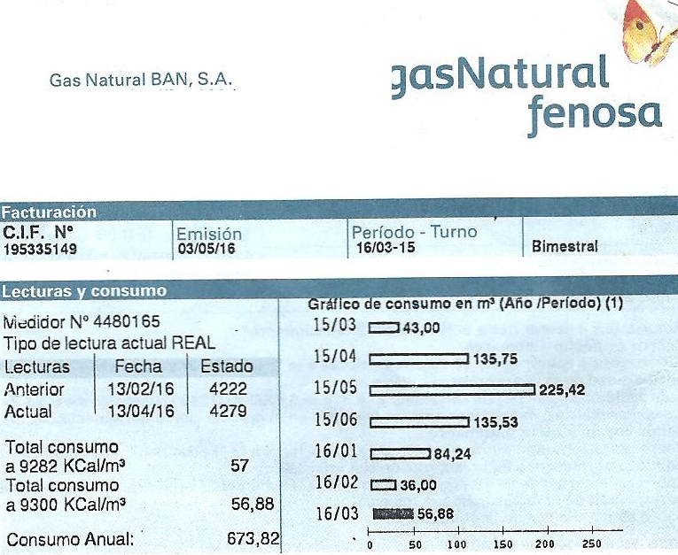

 |  |  |  | 2022-03-15 | 43
 |  |  |  | 2022-03-15 | 135.75
 |  |  |  | 2022-03-15 | 225.42
 |  |  |  | 2022-03-15
 |  |  |  | 2022-03-15
 |  |  |  | 2022-03-15

Solo si NO tiene acceso a las redes de gas natural
y usa garrafas o cilindros de gas anvasado (GLP)

 | Usa: | Cilindros (45 kg) | si/no |  |  |  |  |  |  |  |  |  | GN_Equivelnte
 |  | Garrafas de (10 o 15 kg) | si/no |  | Para cocinar | Kg de Gas envasado por mes | 9.00 | Kg/mes (verano |  | Cocción | 0.31 | Kg/día | 0.358 | m3(Eq.GN)/día | 3.87 | kWh/dia | 118.4 | kWh/mes
 |  | Tubos grandes Zepelin (Mas de 45 kg) | si/no |  |  | Kg de Gas envasado por mes | 10.00 | Kg/mes (invierno)

 |  |  |  |  | Para Agua caliente Sanitaria | Kg de Gas envasado por mes | 12.00 | Kg/mes (verano |  | ACS | 0.44 | Kg/día | 0.509 | m3(Eq.GN)/día | 5.50 | kWh/dia | 168.2 | kWh/mes
 |  |  |  |  |  | Kg de Gas envasado por mes | 15.00 | Kg/mes (invierno)

 |  |  |  |  | Para Calefaccion | Kg de Gas envasado por mes | 4.00 | Kg/mes (invierno) |  | Calef. | 0.13 | Kg/día | 0.148 | m3(Eq.GN)/día | 1.60 | kWh/dia | 49.0 | kWh/mes

 |  |  |  |  | Para Heladra | Kg de Gas envasado por mes | 2.00 | Kg/mes |  | Heladera | 0.06 | Kg/día | 0.074 | m3(Eq.GN)/día | 0.80 | kWh/dia | 24.5 | kWh/mes

Transporte
 |  |  |  |  |  |  |  |  |  |  |  |  | Ref: |  |  |  | Ref: | EPA | https://greengroundswell.com/epa-clean-power-plan-existing-power-plant-co2-emissions/2014/10/16/
 |  |  |  |  |  |  |  |  |  |  |  |  |  |  |  |  |  | g(CO2)/kWh | kWh/l o m3 |  |  | Buses CABA |  |  | https://es.wikipedia.org/wiki/Colectivos_de_Buenos_Aires |  |  |  | Reference:
 |  | Promedio |  |  |  |  |  |  |  |  |  |  |  |  |  |  | Gas Nat Natural | 202 | 10.8 | kWh/m3 |  |  |  | Ref: | https://www.infobae.com/2007/08/28/334279-el-tope-gente-que-puede-viajar-parada-colectivo/
Automoviles | Transporte | Person/viaje | km/mes | km/vacaciones | km/año | km/l | kWh/km | J/m/pers | Wh/km/pers | g(CO2)/km/pers | litro/año | kWh/mes | kWh/año | kg(CO2)/kWh | kg(CO2)/año | km/hora | GLP | 244 | 12.6 | kWh/kg |  | 30 litros de gasoil cada 100 kilometros |  |  |  | Eficacia | Wh/km/pers | g(CO2)/km | Wh/km/pers | g(CO2)/km
Auto1 | Automivil | 1.5 | 1,100 | 2,000 | 15,200 | 14 | 0.71 | 1,714 | 476 | 119 | 1,086 | 134 | 10,392 | 0.249 | 2,588 |  | Gasolina | 249 | 9.6 | kWh/l |  | 3.33 | km/litro |  | 20.0 | Pasajeros/Bus | 161 | 42.89 | 11.1 | 3.0 | Bus Urb
Auto2 | Automivil | 1 | 500 | 0 | 6,000 | 12 | 0.83 | 3,000 | 833 | 207 | 500 | 115 | 4,786 | 0.249 | 1,192 |  | Biodiesel | 255 | 9.6 | kWh/l |  | Por pasajero | 66.67 | km/litro | 6.22 | km/kWh
Auto3 | Automivil | 1 | 500 | 0 | 6,000 | 10 | 1.00 | 3,600 | 1,000 | 249 | 600 | 96 | 5,743 | 0.249 | 1,430 |  | Kerosene | 259 | 10.4 | kWh/l |  | 5.00 | km/litro |  | 20.0 | Pasajeros/Bus Urb | 107 | 28.60 | 16.7 | 4.5 | Bus Urb
SubTotal |  |  |  |  |  |  |  | 0 |  |  | 2,186 | 346 | 20,922 |  | 5,209 |  | Petróleo | 264 | 10.8 | kWh/l |  | Por pasajero | 100.00 | km/litro | 9.34 | km/kWh
 |  |  |  |  |  |  |  |  |  |  |  |  |  |  |  |  | Gasoil | 267 | 10.7 | kWh/l |  |  |  |  |  |  |  |  |  |  |  |  |  |  |  |  |  |  |  |  |  | https://en.wikipedia.org/wiki/Energy_efficiency_in_transport
 |  | Horas/semana |  |  |  |  |  |  |  |  |  |  |  |  | 0 |  | Carbón Min. | 346 | 8.7 | kWh/kg |  | 5.00 | km/litro |  | 40.0 | Pasajeros/Bus InterUr. | 54 | 14.30 | 8.3 | 2.2 | Bus Inter Urb |  |  |  |  |  |  |  |  |  |  | e of transport | Energy Efficiency | Energy consumption | Average number of passengers per vehicle |  | Energy Efficiency | Energy consumption
Colectivos | Bus | 5 | 4,563 |  | 7,821 | 67 | 0.1607 | 578 | 161 | 43 | 117 |  | 1,256 | 0.267 | 0.34 | 30 | Leña | 403 | 5.5 | kWh/kg |  | Por pasajero | 200.00 | km/litro | 18.67 | km/kWh |  |  |  |  |  |  |  |  |  |  |  |  |  |  |  | mpg(US) of petrol | mpg(imp) of petrol | km/L of petrol | km/MJ | W/km | m/J | L(petrol)/ 100 km | kWh/100 km | Cal/km | MJ/100 km | J/m | (m·pax)/J | (m·pax)/J | (m·pax)/J | J/(m·pax) | J/(m·pax) | W/km/pas
Tren_EE | Tren | 0 | 0 |  | 0 |  | 0.0085 | 31 | 9 | 3 |  |  | 0 | 0.327 | 0.00 | 45 | Usina CC GN (CC) | 550 | 1 | kWh (EE) | Ref: | Factores de comparación energéticos Factores de corrección de eficiencia para distintos insumos energéticos en Argentina, de P. Sinsini, J. Fiora, L. Iannelli y S.Gil- Revista Energías Renovables y Medio Ambiente, ASADES, Vol. 42, pp. 1 - 13, 2018 ISSN 0328-932X |  |  |  |  |  |  |  |  |  |  |  |  |  |  |  | W/km/Pers | J/m/pas |  | W/km/Pers | Human propelled
Buses InterUrb | Bus | 0 | 0 |  | 0 | 67 | 0.161 | 578 | 161 | 43 | 0 |  | 0 | 0.267 | 0.00 | 60 | Electricidad RA (RA) | 327 | 1 | kWh (EE) |  |  |  |  |  |  | 1.4705882353 |  |  |  |  |  |  |  |  |  | Velomovil | 5.0 | 18.0 | caminar | 61.1 | Walking |  |  |  |  | 4.55 | 0.00455 |  |  | 52,58[17] | 22 | 220 | 1 | 0.00455 | 220 | 220 | 61.1 | Walking
 |  |  |  |  |  |  | 0.000
Transporte Terrestre |  |  |  |  |  |  |  |  |  |  |  | Transporte Terrestre | 22,178 |  | 5,210 |  | Petróleo Crudo | 264 | 10.81 | kWh/l
Avion | Avion |  |  |  | 7,000 |  | 1.10 | 3,960 |  |  | 770 | Avion | 7,700 | 0.249 | 1,917 |  | Aeronaftas |  | 9.32 | kWh/l
Total Transporte |  |  |  |  |  |  |  |  |  |  |  |  | 29,878 |  | 7,127 |  | Naftas | 249 | 9.57 | kWh/l
 |  |  |  |  |  |  |  |  |  |  |  |  | MWh/año |  | Tn(CO2)/año |  | Kerosene y Comb. Jets | 259 | 10.40 | kWh/l
 | Gas |  |  |  |  |  |  |  |  |  |  |  | 15.24 | 0.202 | 3.078 | Gas | Gas Oil | 267 | 10.71 | kWh/l
 | Electricidad |  |  |  |  |  |  |  |  |  |  |  | 2.0 | 0.327 | 0.660 | Electricidad | Diesel Oil | 267 | 10.95 | kWh/l
 | Trans. Terr. |  |  |  |  |  |  |  |  |  |  |  | 22.2 |  | 5.21 | Trans. Terr. | Fuel Oil |  | 11.54 | kWh/l
 | Transp. Aereo |  |  |  |  |  |  |  |  |  |  |  | 7.7 |  | 1.92 | Transp. Aereo | Mezcla 70-30 | 244 | 11.21 | kWh/l
 | TOTAL |  |  |  |  |  |  |  |  |  |  |  | 47.1 |  | 10.86 | TOTAL
 |  | Consumo de Energía=47.1 MWh/año |  |  |  | Consumo de Energía= |  |  |  |  | Consumo de Energía=47.13 MWh/año
Emisiones de CO2 =10.86 Tn(CO2)/año
 |  | Emisiones de CO2 =10.9 Tn(CO2)/año |  |  |  | Emisiones de CO2 = |  |  |  |  | Emisiones de CO2 =10.86 Tn(CO2)/año
 |  |  | MWh/año | Tn(CO2/año) |  | Consumo de Energía Anual = |  |  |  |  | Consumo de Energía Anual =47.1 MWh/año
Consumo de Energía Anual =47.1 MWh/año
 | Transp.Auto |  | 20.9 | 5.2
 | Tranp. Aereo |  | 7.7 | 1.9
 | Tranp. Bus |  | 1.3 | 0.00 |  |  |  |  |  |  |  |  |  |  |  |  |  |  |  |  | Electr. RA | Gasoil RA
Consumo Wh/km/pers
 | Tranp. Tren |  | 0.0 | 0.00 | 7.1 |  |  |  |  |  |  |  |  |  |  |  |  |  |  |  | g(CO2)/kWh | g(CO2)/kWh
 | Gas |  | 15.2 | 3.1 |  |  |  |  |  |  |  |  |  |  |  |  |  |  |  |  | 297 | 267
Consumo Wh/km/pers
 | 15
Bicy_EE | 8.3333333333
Subte | 8.6111111111
Tranvia | 24.166666667
EE_Bus | 35
EE_Scoot | 50
Tren | 121
Bus | 150
Mini_Car_EE | 200
EE_Auto | 354.72222222
Avión | 1200
Auto conv. | 1500
Auto Sport
 | Electr. |  | 2.0 | 0.7 |  |  |  |  |  |  |  |  |  |  |  |  |  |  |  |  |  | W2W | W2W
 |  |  |  |  |  |  |  |  |  |  |  |  |  |  |  |  |  |  |  |  |  | Wh/km/pas | g(CO2)/km/pas
 | Total |  | 47.1 | 10.9
 |  |  |  |  |  |  |  |  |  |  |  |  |  |  |  |  |  |  |  |  | Bicy_EE | 15 | 4.5
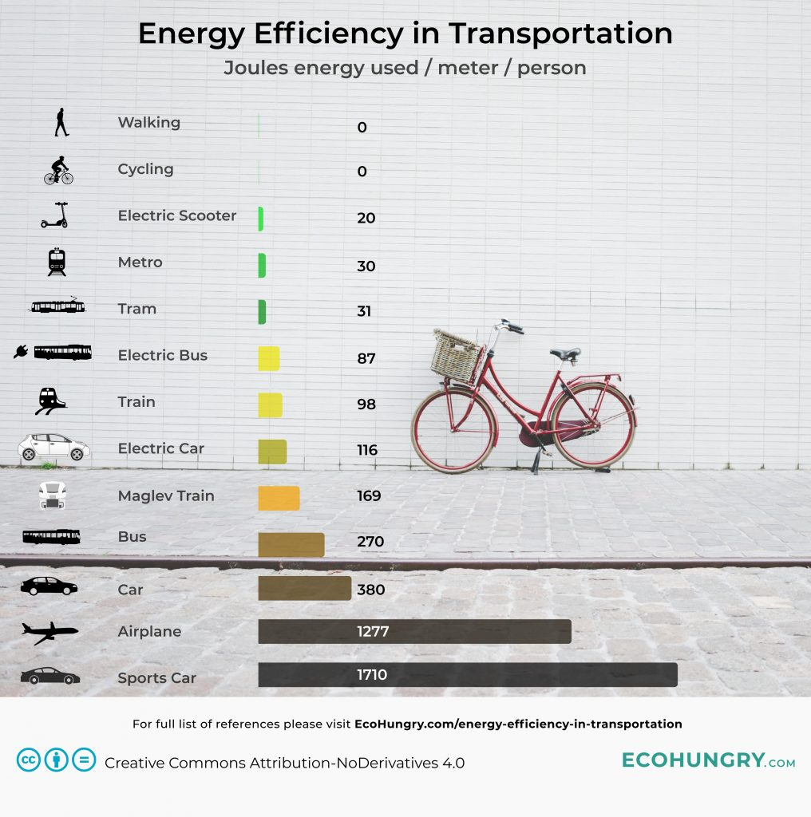
 |  |  |  |  |  |  |  |  |  |  |  |  |  |  |  |  |  |  |  |  | Subte | 8.3 | 2.5
 |  |  |  |  |  |  |  |  |  |  |  |  |  |  |  |  |  |  |  |  | Tranvia | 8.6 | 2.6
 |  |  |  |  |  |  |  |  |  |  |  |  |  |  |  |  |  |  |  |  | EE_Bus | 24.2 | 7.2
 |  |  |  |  |  |  |  |  |  |  |  |  |  |  |  |  |  |  |  |  | EE_Scoot | 35 | 10
 |  |  |  |  |  |  |  |  |  |  |  |  |  |  |  |  |  |  |  |  | Tren | 50 | 13
 |  |  |  |  |  |  |  |  |  |  |  |  |  |  |  |  |  |  |  |  | Bus | 121 | 32
 |  |  |  |  |  |  |  |  |  |  |  |  |  |  |  |  |  |  |  |  | Mini_Car_EE | 150 | 10
 |  |  |  |  |  |  |  |  |  |  |  |  |  |  |  |  |  |  |  |  | EE_Auto | 200 | 15
 |  |  |  |  |  |  |  |  |  |  |  |  |  |  |  |  |  |  |  |  | Avión | 355 | 95
 |  |  |  |  |  |  |  |  |  |  |  |  |  |  |  |  |  |  |  |  | Auto conv. | 1200 | 320
 |  |  |  |  |  |  |  |  |  |  |  |  |  |  |  |  |  |  |  |  | Auto Sport | 1500 | 401
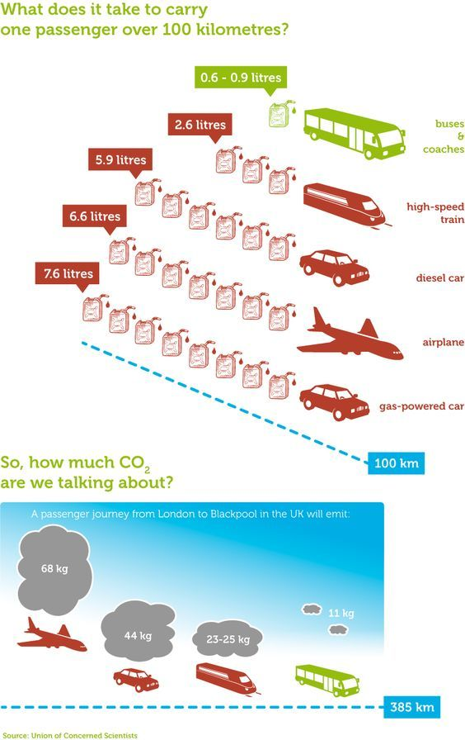

 |  |  |  |  |  |  |  |  |  |  |  |  |  |  |  |  |  |  |  |  | Vehículos | Costo Inic.
 |  |  |  |  |  |  |  |  |  |  |  |  |  |  |  |  |  |  |  |  |  | Vehículo
 |  |  |  |  |  |  |  |  |  |  |  |  |  |  |  |  |  |  |  |  | Convencional a Gasolina | 20.0
 |  |  |  |  |  |  |  |  |  |  |  |  |  |  |  |  |  |  |  |  | Convencional a GNC | 21.2 | 1240 | 165 | 316 | 2.1 |  |  |  |  |  |  |  |  | Bus | 11 | #DIV/0!
 |  |  |  |  |  |  |  |  |  |  |  |  |  |  |  |  |  |  |  |  | HEV Gasolina | 24.0 | 520 | 130 | 600 | 4.0 |  |  |  |  |  |  |  |  | EE_Tren | 24 | #DIV/0!
 |  |  |  |  |  |  |  |  |  |  |  |  |  |  |  |  |  |  |  |  | HEV GNC | 25.0 | 496 | 117 | 189 | 1.3 |  |  |  |  |  |  |  |  | Auto | 44 | #DIV/0!
 |  |  |  |  |  |  |  |  |  |  |  |  |  |  |  |  |  |  |  |  | BEV_21 | 27.0 | 170 | 50 | 362 | 2.4 |  |  |  |  |  |  |  |  | Avion | 68 | #DIV/0!
 |  |  |  |  |  |  |  |  |  |  |  |  |  |  |  |  |  |  |  |  | BEV_27 | 21.0 | 220 | 65 | 320 | 2.1
 |  |  |  |  |  |  |  |  |  |  |  |  |  |  |  |  |  |  |  |  | km/año | 15,000 | T_Vida(años) | 15 | N_Personas | 1.5 |  |  |  |  |  |  |  | `` | Wh/km/pers | J/m/person
 |  |  |  |  |  |  |  |  |  |  |  |  |  |  |  |  |  |  |  |  |  |  |  |  |  |  |  |  |  |  |  |  |  | Caminar | 0 | 0
 |  |  |  |  |  |  |  |  |  |  |  |  |  |  |  |  |  |  |  |  | Vehículos | Costo Inic. | W2W | W2W | Combustible | Combustible |  |  |  |  |  |  |  | Bicy | 0 | 0
 |  |  |  |  |  |  |  |  |  |  |  |  |  |  |  |  |  |  |  |  |  | Vehículo | [Wh/km] | [g(CO2)/km] | [U$S/año] | [USD/100 km] |  |  |  |  |  |  |  | Scooter_EE | 5.6 | 20
 |  |  |  |  |  |  |  |  |  |  |  |  |  |  |  |  |  |  |  |  | m_BEV_0 | k$ 10.0 | 160 | 48 | 227 | 2.3 |  |  |  |  |  |  |  | Subte | 8.3 | 30
 |  |  |  |  |  |  |  |  |  |  |  |  |  |  |  |  |  |  |  |  | m_BEV_1 | k$ 4.0 | 150 | 45 | 213 | 2.1 |  |  |  |  |  |  |  | Tranvia_EE | 8.6 | 31
 |  |  |  |  |  |  |  |  |  |  |  |  |  |  |  |  |  |  |  |  | m_BEV_28 | k$ 2.0 | 150 | 45 | 213 | 2.1 |  |  |  |  |  |  |  | Bus_EE | 24.2 | 87
 |  |  |  |  |  |  |  |  |  |  |  |  |  |  |  |  |  |  |  |  | Moto Conv 150CC | k$ 2.1 | 289 | 72 | 222 | 2.2 |  |  |  |  |  |  |  | Tren | 27.2 | 98
 |  |  |  |  |  |  |  |  |  |  |  |  |  |  |  |  |  |  |  |  | Moto EE | k$ 2.0 | 35 | 10 | 50 | 0.5 |  |  |  |  |  |  |  | Auto_EE | 32.2 | 116
 |  |  |  |  |  |  |  |  |  |  |  |  |  |  |  |  |  |  |  |  | Bicy Conv | k$ 0.8 | 0 | 0 | 0 | 0.0 |  |  |  |  |  |  |  | Bus_Conv | 75.0 | 270
 |  |  |  |  |  |  |  |  |  |  |  |  |  |  |  |  |  |  |  |  | Bicy EE | k$ 1.6 | 15 | 4 | 21 | 0.2 |  |  |  |  |  |  |  | Auto_Conv | 105.6 | 380
 |  |  |  |  |  |  |  |  |  |  |  |  |  |  |  |  |  |  |  |  | km/año | 10,000 | T_Vida(años) | 10 | N_Personas | 1.0 |  |  |  |  |  |  |  | Aereo | 354.7 | 1277
 |  |  |  |  |  |  |  |  |  |  |  |  |  |  |  |  |  |  |  |  |  |  |  |  |  |  |  |  |  |  |  |  |  | Auto_Sport | 475.0 | 1710
Consumo de Energía

 |  |  |  |  |  |  |  |  |  |  |  |  |  |  |  |  |  |  |  |  |  |  |  |  |  |  | J/m/per | kWh/km/pers | Wh/km/pers | kg(CO2)/km

 |  |  |  |  |  |  |  |  |  |  |  |  |  |  |  |  |  |  |  |  |  |  |  |  |  |  | 0 | 0.0000 | 0 | 0
 |  |  |  |  |  |  |  |  |  |  |  |  |  |  |  |  |  |  |  |  |  |  |  |  |  |  | 0 | 0.0000 | 0 | 0
 |  |  |  |  |  |  |  |  |  |  |  |  |  |  |  |  |  |  |  |  |  |  |  |  |  | EE_Scoot | 20 | 0.0056 | 5.6
 |  |  |  |  |  |  |  |  |  |  |  |  |  |  |  |  |  |  |  |  |  |  |  |  |  | Subte | 30 | 0.0083 | 8.3
 |  |  |  |  |  |  |  |  |  |  |  |  |  |  |  |  |  |  |  |  |  |  |  |  |  | Tranvia | 31 | 0.0086 | 8.6
 |  |  |  |  |  |  |  |  |  |  |  |  |  |  |  |  |  |  |  |  |  |  |  |  |  | EE_Bus | 87 | 0.0242 | 24.2
 |  |  |  |  |  |  |  |  |  |  |  |  |  |  |  |  |  |  |  |  |  |  |  |  |  | Tren | 98 | 0.0272 | 27.2
 |  |  |  |  |  |  |  |  |  |  |  |  |  |  |  |  |  |  |  |  |  |  |  |  |  | EE_Auto | 116 | 0.0322 | 32.2
 |  |  |  |  |  |  |  |  |  |  |  |  |  |  |  |  |  |  |  |  |  |  |  |  |  | Maglev_Tren | 169 | 0.0469 | 46.9
 |  |  |  |  |  |  |  |  |  |  |  |  |  |  |  |  |  |  |  |  |  |  |  |  |  | Bus | 270 | 0.0750 | 75.0
 |  |  |  |  |  |  |  |  |  |  |  |  |  |  |  |  |  |  |  |  |  |  |  |  |  | Auto conv. | 380 | 0.1056 | 105.6
 |  |  |  |  |  |  |  |  |  |  |  |  |  |  |  |  |  |  |  |  |  |  |  |  |  | Avión | 1277 | 0.3547 | 354.7
 |  |  |  |  |  |  |  |  |  |  |  |  |  |  |  |  |  |  |  |  |  |  |  |  |  | Auto Sport | 1710 | 0.4750 | 475.0

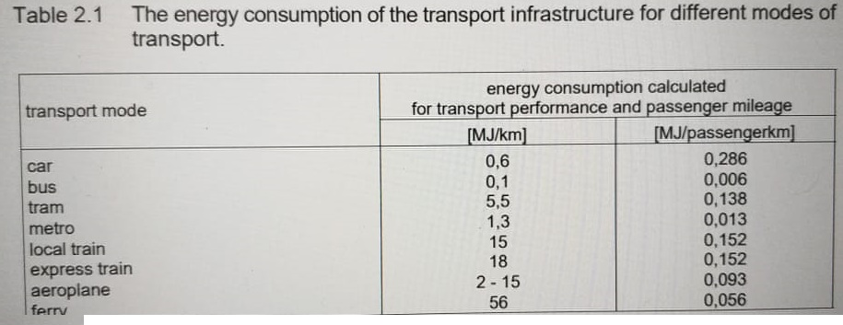
 |  |  |  |  |  |  |  |  |  |  |  |  |  |  |  |  |  |  |  |  |  |  |  |  |  |  |  |  |  |  |  | Daniel Bortolin | jun.2020
 |  |  |  |  |  |  |  |  |  |  |  |  |  |  |  |  |  |  |  |  |  |  |  |  |  |  |  |  |  |  |  |  | MJ/km | MJ/km/pasaj | Wh/km/Pasaj.
 |  |  |  |  |  |  |  |  |  |  |  |  |  |  |  |  |  |  |  |  |  |  |  |  |  |  |  |  |  |  |  | car | 0.6 | 0.286 | 79.4
 |  |  |  |  |  |  |  |  |  |  |  |  |  |  |  |  |  |  |  |  |  |  |  |  |  |  |  |  |  |  |  | bus | 1 | 0.006 | 1.7
 |  |  |  |  |  |  |  |  |  |  |  |  |  |  |  |  |  |  |  |  |  |  |  |  |  |  |  |  |  |  |  | tram | 5.5 | 0.138 | 38.3
 |  |  |  |  |  |  |  |  |  |  |  |  |  |  |  |  |  |  |  |  |  |  |  |  |  |  |  |  |  |  |  | metro | 1.3 | 0.013 | 3.6
 |  |  |  |  |  |  |  |  |  |  |  |  |  |  |  |  |  |  |  |  |  |  |  |  |  |  |  |  |  |  |  | local Train | 15 | 0.152 | 42.2
 |  |  |  |  |  |  |  |  |  |  |  |  |  |  |  |  |  |  |  |  |  |  |  |  |  |  |  |  |  |  |  | Expre Trein | 18 | 0.152 | 42.2
 |  |  |  |  |  |  |  |  |  |  |  |  |  |  |  |  |  |  |  |  |  |  |  |  |  |  |  |  |  |  |  | Aeroplane | 10 | 0.093 | 25.8
 |  |  |  |  |  |  |  |  |  |  |  |  |  |  |  |  |  |  |  |  |  |  |  |  |  |  |  |  |  |  |  | Ferry | 56 | 0.056 | 15.6

Lavavajilla
 | Consumo Lavavajilla
 | Ref. | https://www.cleanipedia.com/ar/sustentabilidad/cuanto-consume-un-lavavajillas.html#:~:text=Preguntas%20frecuentes%20sobre%20cu%C3%A1nto%20consume%20un%20lavavajillas&text=El%20consumo%20de%20un%20lavavajillas%20con%20la%20etiqueta%20de%20eficiencia,246%20W%20a%20la%20hora.
 |  | un lavavajillas con la etiqueta de eficiencia energética es entre 8 y 10 litros de agua en cada ciclo. Además, un programa corto del producto gasta alrededor de 246 W a la hora.
Consumo Lavavajilla Medio |  |  | 950 | wh/ciclo | 332.5 | kWh/año | 3 | MWh/a~no
Consumo Lavavajilla Etiqueta A (8 litros agua) |  |  | 250 | wh/ciclo | 87.5 | kWh/año
 |  |  |  |  | 350 | dias
Consumo por ciclo de lavado Vs temperatura
 |  | Temperatura | Consumo por ciclo lavado |  | consumo Annual
 | Programa | ºC | kWh |  | MWh
 | Vapor | 73 | 1.504 |  | 0.526 | 18%
 | Intensivo | 73 | 1.565 |  | 0.548 | 18%
 | Chef | 65 | 1.289 |  | 0.451 | 15%
 | Familia | 70 | 1.549 |  | 0.542 | 18%
 | Universal | 60 | 1.185 |  | 0.415 | 14%
 | Diario Normal | 55 | 0.977 | (Mas usado) | 0.342 | 11%
 | Eco Plus | 55 | 1.065 |  | 0.373 | 12%
 | Eco | 45 | 0.806 |  | 0.282 | 9%
 | Crystal | 45 | 0.763 |  | 0.267 | 9%
 | Rapido 60' | 65 | 0.903 |  | 0.316 | 11%
 | Rapido 30' | 50 | 0.576 |  | 0.202 | 7%
 | Pre-Lavado |  | 0.004 | No se usa

 | Consumo promedio diario
 | 1kWh

Consumo por ano de lavado Vs temperatura
 | Consumo promedio mensual
 | 30kWh

 | Consumo promedio anual
 | 365kWh

 | Consumo anual lavavajillas [kWh] |  |  | Consumo anual hogar [kWh]
 | 365 |  |  | 3000

 | 11% de particiacion en el consumo electrico anual hogareño promedio

Consumo anualizado
Consumo anual lavavajillas [kWh] | 365
Consumo anual hogar [kWh] | 3000

Heladera
Heldera A++ Abril 2021
 | Ei(Wh)
- | 2090
0.26 | 2246
0.46 | 2408
1.06 | 2846
1.24 | 2890
1.28
1.33
1.37
1.41
1.45
Titulo | Heldera A++ Abril 2021 |  |  |  | Poner aqui la pendiente
 | Cons. Real= | 247 | kWh/año | Medic_2 | 675.6
Según la etiqueta= |  | 250 | kWh/año | Tmedia= | 18 C
 | Medicion | Hora | Wh | ti(d) | Ei(Wh)
 | 26-Apr-21 | 11:11:00 | 2,090 | - | 2090
 | 26-Apr-21 | 17:30:00 | 2,246 | 0.26 | 2246
 | 26-Apr-21 | 22:14:00 | 2,408 | 0.46 | 2408
 | 27-Apr-21 | 12:33:00 | 2,846 | 1.06 | 2846
 | 27-Apr-21 | 17:01:00 | 2,890 | 1.24 | 2890
 | 27-Apr-21 | 18:01:00 |  | 1.28
 | 27-Apr-21 | 19:01:00 |  | 1.33
 | 27-Apr-21 | 20:01:00 |  | 1.37
 | 27-Apr-21 | 21:01:00 |  | 1.41
 | 27-Apr-21 | 22:01:00 |  | 1.45
 | 27-Apr-21 |  | Tmedia= | 0.53

 |  |  | Según la etiqueta=250kWh/año
 | Consumo medio diario= |  | Consumo medio diario=800.8 Wh/día
 | Consumo medio anual= |  | Consumo medio anual=292.3 kWh/año

Heldera A++ Abril 2021

 | Cons. Real= | 292 | kWh/año | Medición (Wh/día)= | 800.8
 | Heladera A++ Abril 2021 |  |  | Tmedia= | 18 C
 | Fecha | Hora | Ei(Wh) | ti(d) | Ei(Wh)
 | 28-Apr-21 | 21:37:00 | 0 | - | 0
 | 29-Apr-21 | 0:06:00 | 103 | 0.10 | 103
 | 29-Apr-21 | 17:46:00 | 662 | 0.84 | 662
 | 29-Apr-21 | 20:15:00 | 770 | 0.94 | 770
 | 29-Apr-21 | 23:33:00 | 879 | 1.08 | 879

